CollectiveAccess
Image | Object | Description | Date
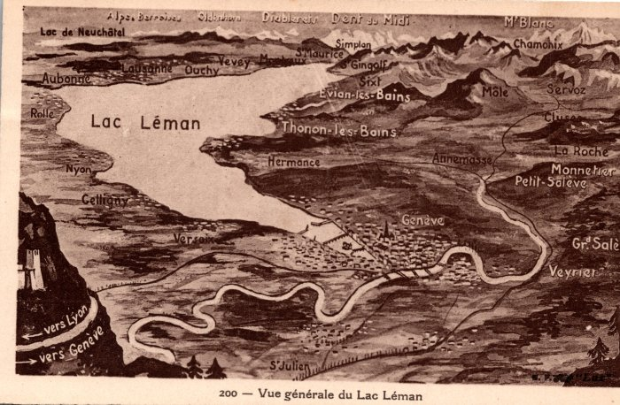 | carte Vue Générale du Lac Léman (2-003) | Carte vue Générale du Lac Léman
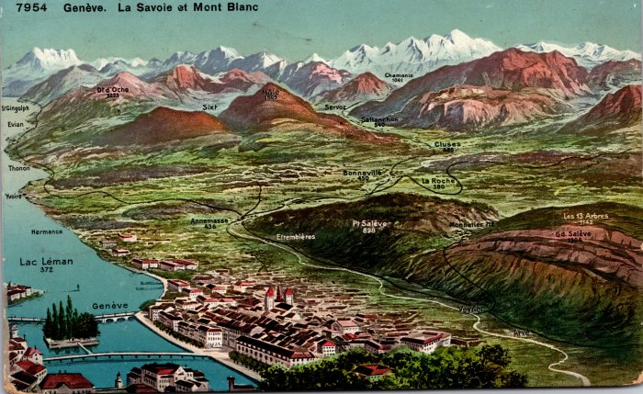 | Carte Postale La région de Genève et de la Chaine Du Mont Blanc (2-007) | Carte de La région de Genève , vallée du haut Giffre , vallée de L'Arve et chaine du Mont Blanc

